VIGA
DIMENSIONAMENTO DE VIGAS (SEÇÃO RETANGULAR E SEÇÃO T) À FLEXÃO SIMPLES (NBR 6118:2023)

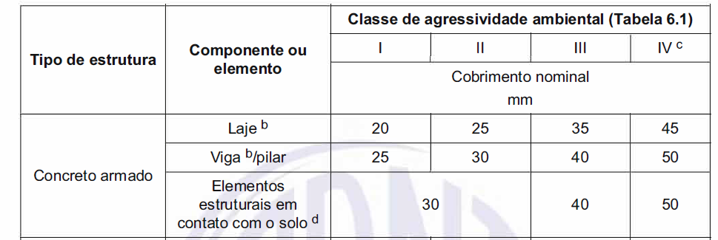
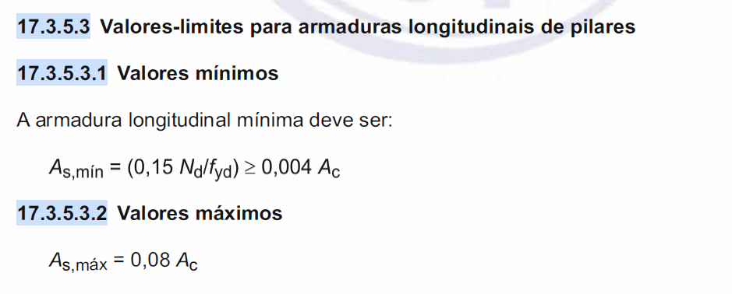
 | CAA | II
 | Controle de qualidade | Rigoroso |  | ELEMENTO ESTRUTURAL: | VIGA COM SEÇÃO RETANGULAR
 | bf (cm) |  |  | fyd (KN/cm²) | 43.48 | Mdlim (KN.cm) | 26884.29
 | bw (cm) | 20 |  | fsd (KN/cm²) | NÃO NECESSÁRIO! | M2 (KN.cm) | 11828.71
 | hf (cm) |  |  | fck (KN/cm²) | 3 | x/d | 0.628
 | h (cm) | 55 |  | fcd (KN/cm²) | 2.14 | x (flexível) | 0.450
 | Msk (KN.m) | 276.52 |  | λ | 0,8 | x | 0.450
 | Vsk (KN) |  |  | αc | 0,85 | βx(2-3) | 0.259
 | fck (MPa) | 30 | CONCRETO DO GRUPO I | ηc | 1 | βx(3-4) | 0.628
 | fyk (KN/cm²) | 50 |  | Msd (KN.cm) | 38713 | Mdlim(0,628d) KN.cm | 34178.57
 | δ (0,75 a 1) | 1 |  | d (cm) | 50 |  | 0.628
 |  |  |  | d' (cm) | 4 | βx(real) | 0.450
 |  |  |  | Rcm (KN) | FALSE | βx(para chegar no 0,628) | 0.450
 |  |  |  | M0d (KN.cm) |  | As(que vai para 0,628) | 26.96
 |  |  |  | εs' (mm/m) | 2.88 | ARMADURA ESCOA
 |  |  |  | εs (mm/m) | 4.28
 |  |  |  | εyd (mm/m) | 2.07
 |  |  |  | εcu (mm/m) | 3.50
 |  |  |  | Razão de ductilidade | 2.066
RESULTADOS DE FLEXÃO (ARMADURA SIMPLES OU ARMADURA DUPLA)

 | Kmd | 0.531 |  | As,pele (cm²) | NÃO HÁ NECESSIDADE
 | ∆ | 0.234 |  | As,mín (cm²) | 0 | Adotar Ascalculado
 | βx | 0.766 | ARMADURA DUPLA! | As,máx (cm²) | 26.91 | OK
 | y (cm) | 30.65 |  | As,costura (cm²/m) | Apenas para seção T
 | x (cm) | 38.31 | Domínio 4

 | As (cm²) | 25.68 |  | As (cm²) | 15.08
 | As,mesa (cm²) | FALSE |  | A's (cm²) | 5.91 | As2 (cm²) | 5.91
 | As,alma (cm²) |  |  | As,total (cm²) | 21.00 |  | 21.00
 | As,limite(0,45d) (cm²) | 15.08
 | As,limite(0,628d) (cm²) | 21.00

DETALHAMENTO DA SEÇÃO |  | Controle de qualidade
CAA | II | Rigoroso
bw (cm) | 20
c (cm) | 2.5
ɸt (cm) | 0.5
n° de barras | 3
ɸl (cm) | 2.5
dmáx,agr (cm) | 1.9
eh (cm) | 3.25 | ESPAÇAMENTO OK!

